Crawlabilité
Crawabilité

1-search console |  | https://search.google.com/search-console?hl=fr&resource_id=http://afellat.free.fr/ | Statistique sur l'exploration
 | Outils test robot | https://www.google.com/webmasters/tools/robots-testing-tool?siteUrl=http%3A%2F%2Fafellat.free.fr%2F&path=&utm_source=search_console&utm_campaign=index-panel&hl=fr

 | 3 graphiques
 |  | . Pages explorées par jour
 |  | Kilo-octets téléchargés par jour
 |  | Temps de téléchargement d'une page

Diagnostiquez la crawlabilité de votre site avec les logs serveurs
Analyse des logs
 | Oncrawl : cet analyseur de log est gratuit et open source ; |  | https://app.oncrawl.com/
 | Seolyzer : cet outil français est gratuit, avec la particularité d’être facilement installable ; |  | https://app.seolyzer.io/?lang=en&site=4b2c6c1a7ad1b9f77d6c0e043c9b8359&action=addASite

Améliorez votre crawlabilité pour une meilleure indexation
Évitez les redirections
 | Pour cela, il faut faire une redirection 301, appelée aussi redirection permanente.
Optimisez vos balises canoniques
 | Comme vous le savez, la balise meta robots et les balises meta title et description sont excessivement importantes pour le SEO de votre site web.
 | Pour rappel, n’oubliez pas de paramétrer votre balise meta robots sur chaque page qui doit être indexée, de la façon suivante : |  |  | <code><meta name="robots" content="index, follow"></code>
Il ne faut cependant pas oublier un autre type de balise qui se place dans le header : la balise canonique.

La balise canonique
Elle sert à indiquer à Google la page principale à indexer lorsque celle-ci peut avoir plusieurs URL (ex https://monsite.com/page et https://www.monsite.com/page), ou que d’autres pages avec du contenu très similaire existent, et que vous ne souhaitez pas voir indexées :

<link rel="canonical" href="https://monsite.com/page" />

Pensez mobile-first
Allégez les pages de votre site
Compressez vos images
Minifiez vos fichiers CSS et JavaScript
Compressez vos ressources |  | Gzip
Il suffit d’ajouter le code suivant à votre fichier .htaccess si vous souhaitez compresser du texte, JavaScript, HTML, CSS ou XML :

SetOutputFilter DEFLATE

AddOutputFilterByType DEFLATE text/html text/css text/plain text/xml application/x-javascript

Il faut également ajouter la compatibilité avec les anciens navigateurs :

BrowserMatch ^Mozilla/4 gzip-only-text/html

BrowserMatch ^Mozilla/4\.0[678] no-gzip

BrowserMatch \bMSIE !no-gzip !gzip-only-text/html

BrowserMatch \bMSI[E] !no-gzip !gzip-only-text/html
Maîtrisez la mise en cache
le cache au niveau de votre application : vous pouvez également installer un cache au niveau de votre serveur, par exemple en utilisant nginx ou varnish.
 | nginx ou varnish.

Appuyez-vous sur un Content Delivery Network
 | Cloudflare - performance et sécurité du web | Cloudflare

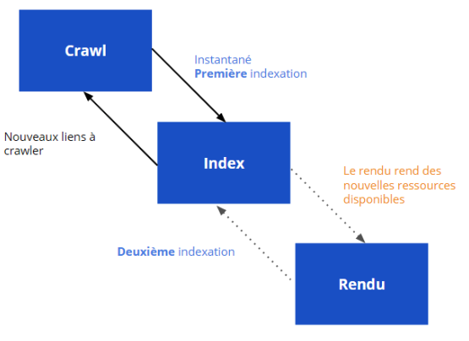

 | Prerender.io : si vous utilisez Prerender.io, pensez bien à utiliser la dernière version ! Plus d’informations ici ;

 | Prerender spa plugin ;

 | React-snap.
Utilisez le rendu de la Google Search Console

